Cover
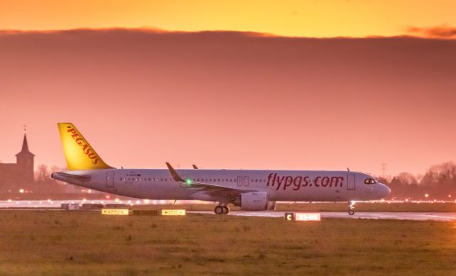

Trafik Verileri 2019-2024

ir@flypgs.com
www.pegasusinvestorrelations.com

+90 216 560 75 42

